PLAN CTA
 |  | DEBE | HABER
100 | ACTIVO
101 | ACTIVO CORRIENTE
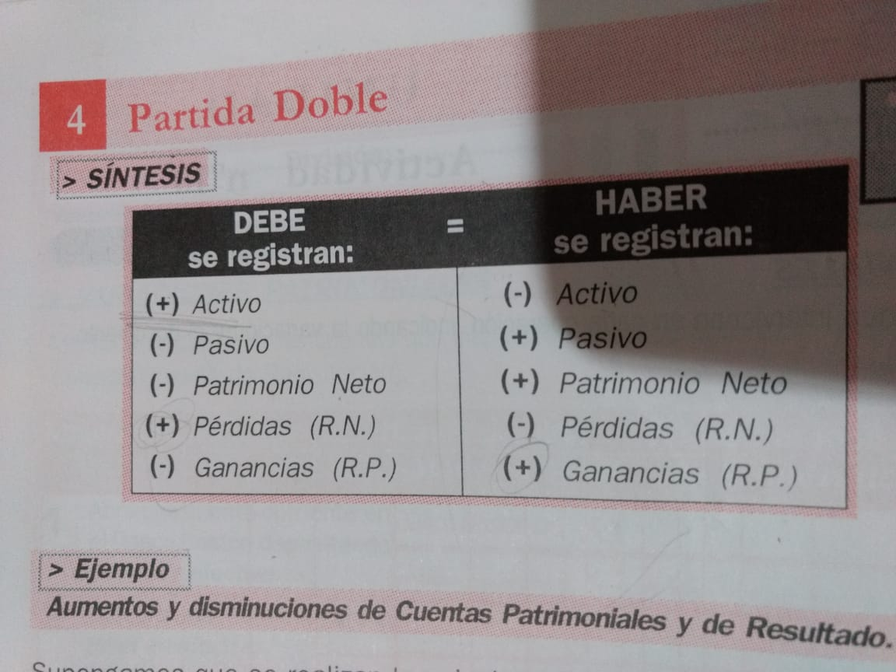
102 | Caja Central | A+ | A-
103 | Transferencias
104 | Tarjetas
105 | MERCADERIA DE REVENTA
106 | BIENES DE USO
107 | EQUIPOS DE COMPUTACION
108 | INSTALACIONES
200 | PASIVO
201 | CUENTAS POR PAGAR
202 | PROVEEDORES
203 | IVA Debito Fiscal
204 | IVA Credito Fiscal
205 | IVA Saldo a favor
206 | IVA a pagar
208 | Impuesto a los Ingresos Brutos
209 | Impuesto a las Ganancias
210 | PASIVO NO CORRIENTE
300 | PATRIMONIO NETO
301 | APORTE DE LOS PROPIETARIOS
302 | CAPITAL SOCIAL |  |  | servicios | patrimonio | compras | ventas
303 | RESULTADOS ACUMULADOS |  |  | 1- luz | capital inicial | acreedor | impuesto
304 | Resultado del ejercicio |  |  | 2- gas | resultados ac | proveedor | precio neto
305 | A.R.E.A. |  |  | 3- agua | resultados ej | bien de uso
400 | INGRESOS Resultados Positivos |  |  | 4- telefonia |  | mercaderias
401 | VENTAS |  | RP+ | 5- seguros
402 | OTROS INGRESOS (descuentos)
403 | Utilidad Venta Bienes de Uso
500 | GASTOS (Resultados Negativos)
501 | COSTO DE VENTAS | RN+
502 | Alquileres y expensas
503 | Servicios eléctricos
506 | Seguros
507 | Librería y papelería
508 | Honorarios profesionales
509 | Telefonía
513 | Hosting Página Web
515 | Impuesto a las Ganancias | (ver, se netea?)
516 | Impuesto a los Ingresos Brutos | (ver, se netea?)

